Guida
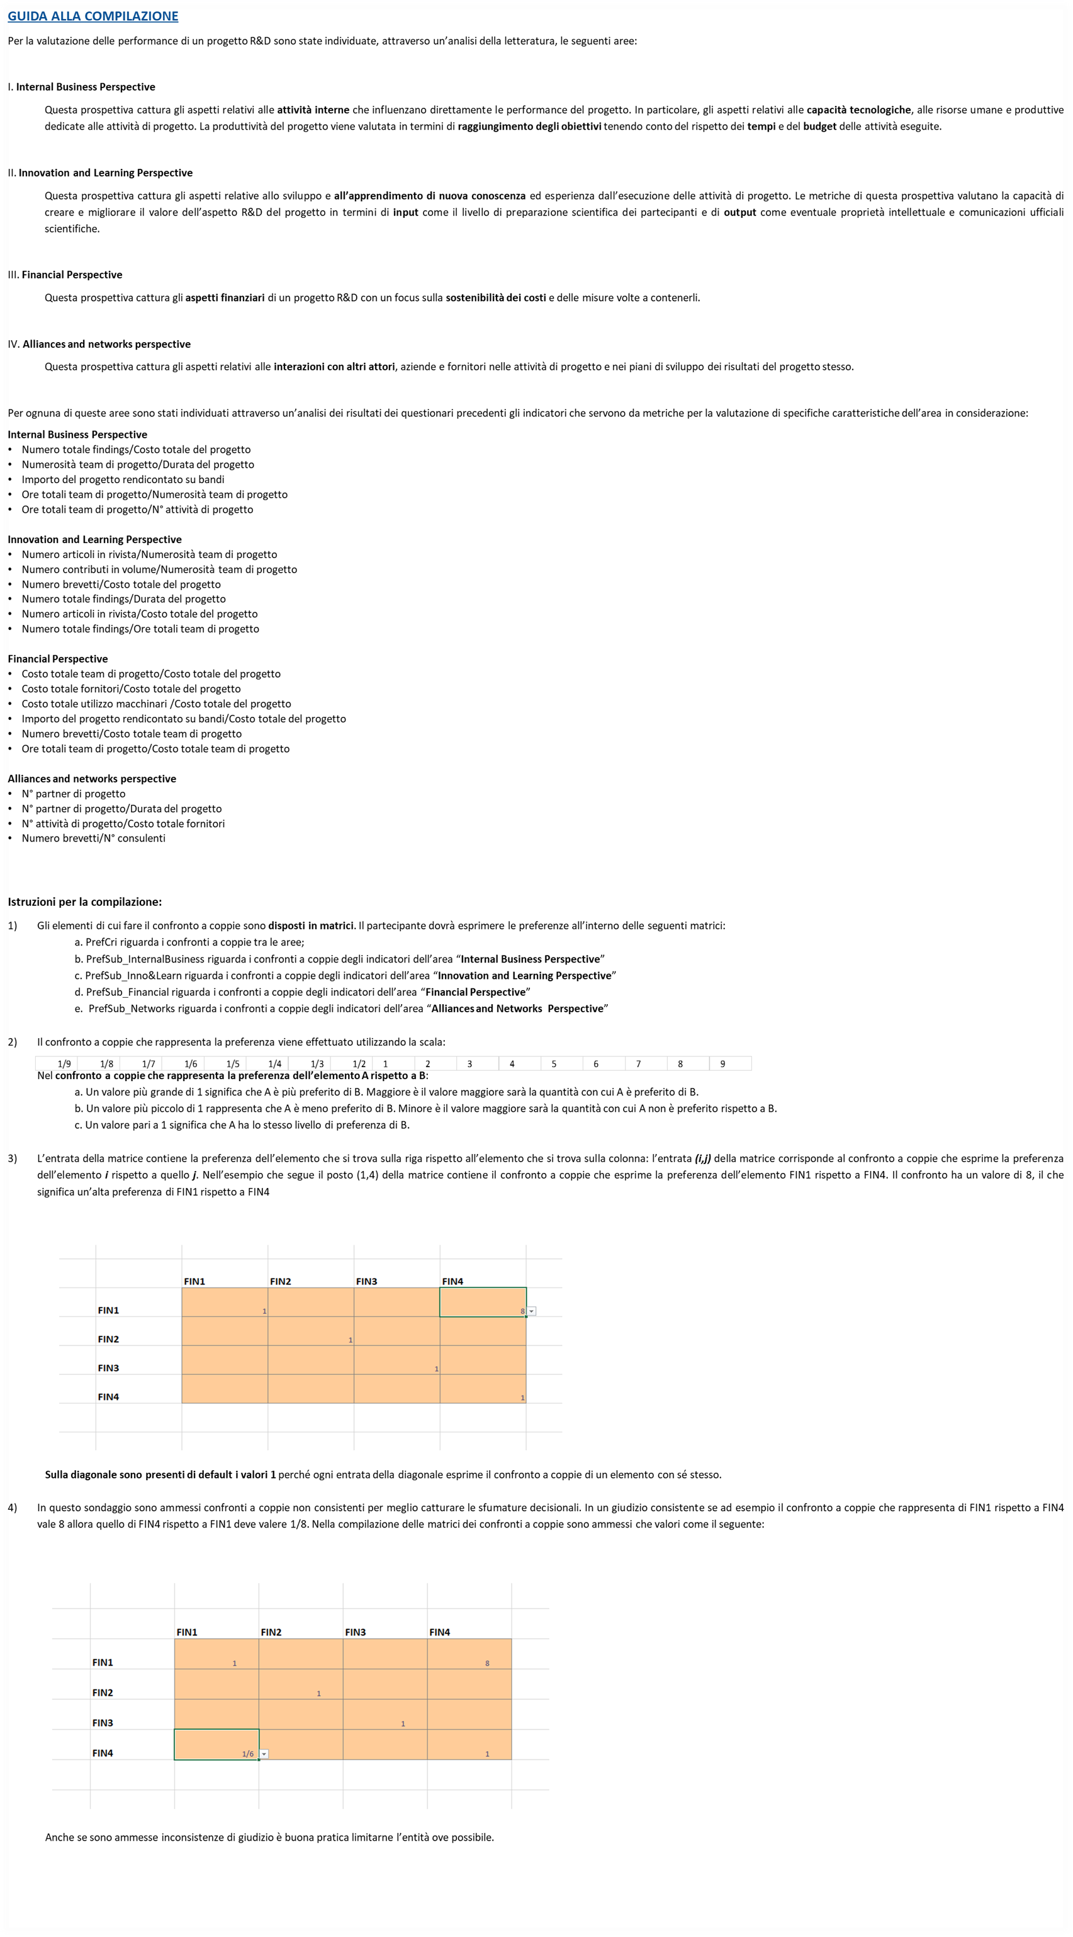

PrefCri
Valutazione delle preferenze tra i criteri
Internal Business Perspective
Innovation and Learning Perspective
Financial Perspective
Alliances and networks perspective

 | Internal Business Perspective | Innovation and Learning Perspective | Financial Perspective | Alliances and networks perspective
Internal Business Perspective | 1 | 0.2 | 0.5 | 0.5
Innovation and Learning Perspective | 5 | 1 | 0.33333333333 | 4
Financial Perspective | 2 | 0.33333333333 | 1 | 2
Alliances and networks perspective | 2 | 0.25 | 3 | 1

PrefSub_InternalBusiness
Valutazione delle preferenze tra i sottocriteri del criterio "Internal business perspective"
Numero totale findings/Costo totale del progetto
Numerosità team di progetto/Durata del progetto
Importo del progetto rendicontato su bandi
Ore totali team di progetto/Numerosità team di progetto
Ore totali team di progetto/N° attività di progetto

 | Numero totale findings/Costo totale del progetto | Numerosità team di progetto/Durata del progetto | Importo del progetto rendicontato su bandi | Ore totali team di progetto/Numerosità team di progetto | Ore totali team di progetto/N° attività di progetto
Numero totale findings/Costo totale del progetto | 1 | 5 | 8 | 6 | 6
Numerosità team di progetto/Durata del progetto | 5 | 1 | 0.2 | 1 | 2
Importo del progetto rendicontato su bandi | 0.125 | 5 | 1 | 3 | 3
Ore totali team di progetto/Numerosità team di progetto | 0.16666666667 | 1 | 0.33333333333 | 1 | 4
Ore totali team di progetto/N° attività di progetto | 0.16666666667 | 0.5 | 0.33333333333 | 0.25 | 1

PrefSub_Inno&Learn
Valutazione delle preferenze tra i sottocriteri del criterio "Innovation and learning perspective"
Numero articoli in rivista/Numerosità team di progetto
Numero contributi in volume/Numerosità team di progetto
Numero brevetti/Costo totale del progetto
Numero totale findings/Durata del progetto
Numero articoli in rivista/Costo totale del progetto
Numero totale findings/Ore totali team di progetto

 | Numero articoli in rivista/Numerosità team di progetto | Numero contributi in volume/Numerosità team di progetto | Numero brevetti/Costo totale del progetto | Numero totale findings/Durata del progetto | Numero articoli in rivista/Costo totale del progetto | Numero totale findings/Ore totali team di progetto
Numero articoli in rivista/Numerosità team di progetto | 1 | 5 | 0.125 | 0.25 | 0.33333333333 | 0.33333333333
Numero contributi in volume/Numerosità team di progetto | 0.2 | 1 | 0.11111111111 | 0.2 | 0.16666666667 | 0.2
Numero brevetti/Costo totale del progetto | 8 | 9 | 1 | 6 | 6 | 5
Numero totale findings/Durata del progetto | 4 | 5 | 0.16666666667 | 1 | 3 | 2
Numero articoli in rivista/Costo totale del progetto | 3 | 6 | 0.16666666667 | 0.33333333333 | 1 | 0.5
Numero totale findings/Ore totali team di progetto | 3 | 5 | 0.16666666667 | 0.5 | 2 | 1

PrefSub_Financial
Valutazione delle preferenze tra i sottocriteri del criterio "Financial perspective "
Costo totale team di progetto/Costo totale del progetto
Costo totale fornitori/Costo totale del progetto
Costo totale utilizzo macchinari /Costo totale del progetto
Importo del progetto rendicontato su bandi/Costo totale del progetto
Numero brevetti/Costo totale team di progetto
Ore totali team di progetto/Costo totale team di progetto

 | Costo totale team di progetto/Costo totale del progetto | Costo totale fornitori/Costo totale del progetto | Costo totale utilizzo macchinari /Costo totale del progetto | Importo del progetto rendicontato su bandi/Costo totale del progetto | Numero brevetti/Costo totale team di progetto | Ore totali team di progetto/Costo totale team di progetto
Costo totale team di progetto/Costo totale del progetto | 1 | 6 | 5 | 0.16666666667 | 0.25 | 3
Costo totale fornitori/Costo totale del progetto | 0.16666666667 | 1 | 3 | 0.125 | 0.14285714286 | 0.33333333333
Costo totale utilizzo macchinari /Costo totale del progetto | 0.2 | 0.33333333333 | 1 | 0.125 | 0.14285714286 | 0.5
Importo del progetto rendicontato su bandi/Costo totale del progetto | 6 | 8 | 8 | 1 | 0.5 | 7
Numero brevetti/Costo totale team di progetto | 6 | 7 | 7 | 2 | 1 | 7
Ore totali team di progetto/Costo totale team di progetto | 0.33333333333 | 3 | 2 | 0.14285714286 | 0.14285714286 | 1

PrefSub_Networks
Valutazione delle preferenze tra i sottocriteri del criterio "Alliances and networks perspective"
N° partner di progetto
N° partner di progetto/Durata del progetto
N° attività di progetto/Costo totale fornitori
Numero brevetti/N° consulenti

 | N° partner di progetto | N° partner di progetto/Durata del progetto | N° attività di progetto/Costo totale fornitori | Numero brevett / N° consulenti
N° partner di progetto | 1 | 0.5 | 6 | 7
N° partner di progetto/Durata del progetto | 2 | 1 | 6 | 6
N° attività di progetto/Costo totale fornitori | 0.16666666667 | 0.16666666667 | 1 | 2
Numero brevett / N° consulenti | 0.14285714286 | 0.16666666667 | 0.5 | 1

